Xem thực đơn và đặt món
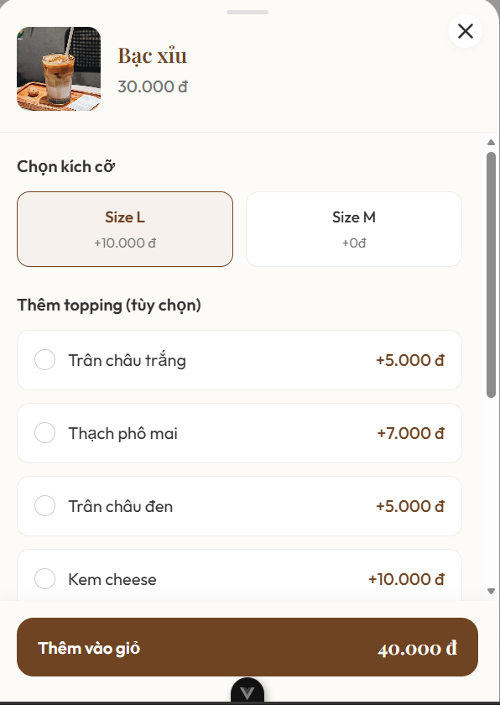
Project Name | NGHIÊN CỨU VÀ PHÁT TRIỂN NỀN TẢNG SỐ HÓA QUY TRÌNH PHỤC VỤ VÀ THANH TOÁN TRONG QUẢN LÝ QUÁN CAFE TÍCH HỢP AI HỖ TRỢ NGƯỜI QUẢN LÝ
Module Code | Xem thực đơn và đặt món
 | Hoàn thành | Lỗi | Chưa kiểm tra | Bị chặn | Tổng lần kiểm tra
Round 1 | 14 | 0 | 0 | 0 | 14
Round 2 | 21 | 0 | 0 | 0 | 21

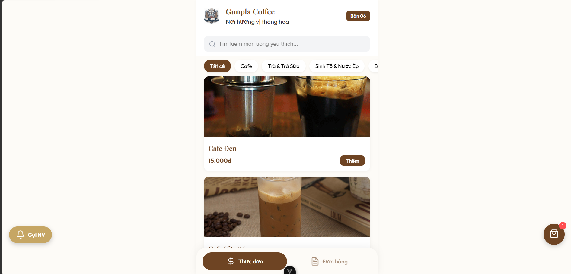

Test Case ID | Mô tả | Quy trình | Điều kiện tiên quyết | Kết quả mong đợi | Kết quả thực tế | Kết quả |  |  |  |  |  | Chú thích
 |  |  |  |  |  | Vòng 1 |  |  | Vòng 2
 |  |  |  |  |  | Trạng thái | Ngày kiểm tra | Người kiểm tra | Trạng thái | Ngày kiểm tra | Người kiểm tra
GUI_SHOW Xem thực đơn và đặt món
GUI-XTĐ01 | Kiểm tra thực đơn |  | Khách hàng quét mã QR tại quán | Danh mục tồn tại trên giao diện | Label: "Danh Sách món"; trạng thái enable | Passed | 2026-05-09 | Quân | Passed | 2026-05-10 | Ánh
GUI-XTĐ02 | [Tìm kiếm] Search Bar |  | Khách hàng quét mã QR tại quán | - Text: Black - Status: Enable | - Text: Black - Status: Enable | Passed | 2026-05-09 | Quân | Passed | 2026-05-10 | Ánh
GUI-XTĐ03 | Kiểm tra các danh mục món |  | Khách hàng quét mã QR tại quán | - Text: White - Status: Enable - Background: Brown | - Text: White - Status: Enable - Background: Brown | Passed | 2026-05-09 | Quân | Passed | 2026-05-10 | Ánh
GUI-XTĐ04 | [Thêm] Button |  | Khách hàng quét mã QR tại quán | - Text: Brown - Status: Enable | - Text: Brown - Status: Enable | Passed | 2026-05-09 | Quân | Passed | 2026-05-10 | Ánh
GUI-XTĐ05 | [Tuỳ chọn món] popup |  | Khách hàng quét mã QR tại quán | - Text: Brown - Status: Enable | - Text: Brown - Status: Enable | Passed | 2026-05-09 | Quân | Passed | 2026-05-10 | Ánh
GUI-XTĐ06 | [Thêm vào giỏ hàng] Button |  | Khách hàng quét mã QR tại quán | - Text: Brown - Status: Enable | - Text: Brown - Status: Enable | Passed | 2026-05-09 | Quân | Passed | 2026-05-10 | Ánh
GUI-XTĐ07 | [Gọi nhân viên] Button |  | Khách hàng quét mã QR tại quán | - Text: Black - Status: Enable | - Text: Black - Status: Enable | Passed | 2026-05-09 | Quân | Passed | 2026-05-10 | Ánh
FUNCTION_SHOW Xem thực đơn và đặt món
FUN-XTĐ01 | Kiểm tra thực đơn | 1. Mở giao diện thực đơn 2. Lướt để tìm món trong thực đơn | Khách hàng quét mã QR tại quán | Giao diện hiển thị thực đơn đầy đủ | Giao diện hiển thị thực đơn đầy đủ | Passed | 2026-05-09 | Ánh
FUN-XTĐ02 | [Tìm kiếm] Search Bar | 1. Mở giao diện thực đơn 2. Nhấn thanh tìm kiếm 3. Điền tên món cần tìm | Khách hàng quét mã QR tại quán | Kết quả tìm kiếm hiển thị trên giao diện | Kết quả tìm kiếm hiển thị trên giao diện | Passed | 2026-05-09 | Ánh
FUN-XTĐ03 | Kiểm tra các danh mục món | 1. Mở giao diện thực đơn 2. Cuộn thanh danh mục các món 3. Nhấn vào mục bất kỳ để xem món | Khách hàng quét mã QR tại quán | Hiển thị mục món bất kỳ người dùng đã chọn | Hiển thị mục món bất kỳ người dùng đã chọn | Passed | 2026-05-09 | Ánh
FUN-XTĐ04 | [Thêm] Button | 1. Mở giao diện thực đơn 2. Nhấp chọn nút "Thêm" tại một món ăn/đồ uống bất kỳ | Khách hàng quét mã QR tại quán | Món ăn và đồ uống được chọn sẽ tự động thêm vào giỏ hàng; biểu tượng giỏ hàng cập nhật số lượng món. | Hệ thống ghi nhận thêm món thành công và cập nhật số lượng hiển thị trên icon giỏ hàng ở góc phải dưới | Passed | 2026-05-09 | Ánh
FUN-XTĐ05 | [Tuỳ chọn món] popup | 1. Mở giao diện thực đơn 2. Nhấn trực tiếp vào hoặc tên món ăn/đồ uống để mở popup tùy chỉnh (đường, đá, size,...) | Khách hàng quét mã QR tại quán | Hiển thị popup chi tiết món với các lựa chọn tùy chỉnh (Topping, lượng đường, đá...). | Hiển thị popup tùy chọn món đúng với dữ liệu món ăn đã tồn tại trong hệ thống. | Passed | 2026-05-09 | Ánh
FUN-XTĐ06 | [Thêm vào giỏ hàng] Button | 1. Mở popup tùy chọn món 2. Nhấp chọn nút "Thêm" tại một món ăn/đồ uống bất kỳ 3. Nhấn nút "Thêm vào giỏ hàng" |  | Món ăn kèm các tùy chỉnh đã chọn được thêm vào giỏ hàng thành công; popup tự động đóng lại. | Hệ thống ghi nhận món kèm tùy chọn vào giỏ hàng và đóng popup tùy chọn. | Passed | 2026-05-09 | Ánh
FUN-XTĐ07 | [Gọi nhân viên] Button | 1. Mở giao diện thực đơn 2. Nhấn vào nút "Gọi NV" (nút nổi màu vàng ở góc dưới bên trái) | Khách hàng quét mã QR tại quán | Hệ thống gửi thông báo yêu cầu hỗ trợ từ số bàn tương ứng (Bàn 03) đến thiết bị của nhân viên. | Hệ thống gửi thông báo gọi phục vụ của (Bàn 03) tới màn hình quản lý của nhân viên. | Passed | 2026-05-09 | Ánh

Quản lý giỏ hàng
Project Name | NGHIÊN CỨU VÀ PHÁT TRIỂN NỀN TẢNG SỐ HÓA QUY TRÌNH PHỤC VỤ VÀ THANH TOÁN TRONG QUẢN LÝ QUÁN CAFE TÍCH HỢP AI HỖ TRỢ NGƯỜI QUẢN LÝ
Module Code | Quản lý giỏ hàng
 | Hoàn thành | Lỗi | Chưa kiểm tra | Bị chăn | Tổng số trường hợp thử nghiệm
Round 1 | 16 | 0 | 0 | 0 | 16
Round 2 | 16 | 0 | 0 | 0 | 16
 |  |  |  |  |  | 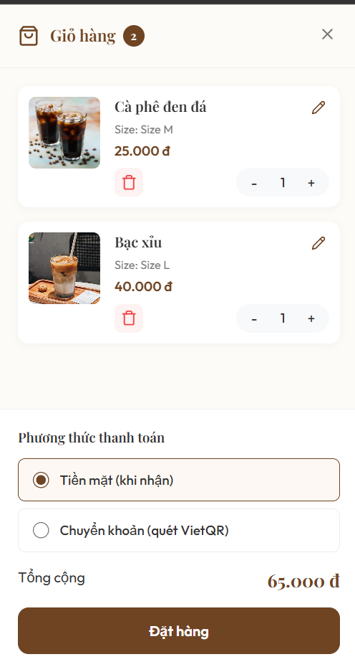
Test Case ID | Mô tả | Quy trình | Điều kiện tiên quyết | Kết quả mong đợi | Kết quả thực tế | Kết quả |  |  | Kết quả |  |  | Chú thích
 |  |  |  |  |  | Vòng 1 |  |  | Vòng 2
 |  |  |  |  |  | Trạng thái | Ngày kiểm tra | Người kiểm tra | Trạng thái | Ngày kiểm tra | Người kiểm tra
GUI_SHOW Quản lý giỏ hàng
GUI-GH01 | [Chỉnh sửa] Button |  | Khách hàng quét mã QR tại quán | -Background : brown -Status : enable | -Backgound : brown -Status : enable | Passed | 2026-05-10 | Hà
GUI-GH02 | [Giỏ hàng] Label |  | Khách hàng quét mã QR tại quán | -Text : white -Status : enable | -Text : white -Status : enable | Passed | 2026-05-10 | Hà
GUI-GH03 | [Xoá] Button |  | Khách hàng quét mã QR tại quán | -Background : red -Status : enable | -Background : red -Status : enable | Passed | 2026-05-10 | Hà
GUI-GH04 | [Tăng] Button |  | Khách hàng quét mã QR tại quán | -Background : black -Status : enable | -Background : black -Status : enable | Passed | 2026-05-10 | Hà
GUI-GH05 | [Giảm] Button |  | Khách hàng quét mã QR tại quán | -Background : black -Status : enable | -Background : black -Status : enable | Passed | 2026-05-10 | Hà
GUI-GH06 | [Thoát] Button |  | Khách hàng quét mã QR tại quán | -Background : black -Status : enable | -Background : black -Status : enable | Passed | 2026-05-10 | Hà
GUI-GH07 | [Phương thức thanh toán] Button |  | Khách hàng quét mã QR tại quán | -Text : black -Status : enable | -Text : black -Status : enable | Passed | 2026-05-10 | Hà
GUI-GH08 | [Giá tiền] Label |  | Khách hàng quét mã QR tại quán | -Text : brown -Status : enable | -Text : brown -Status : enable | Passed | 2026-05-10 | Hà
GUI-GH09 | [Đặt hàng] Button |  | Khách hàng quét mã QR tại quán | -Text : white -Status : enable | -Text : white -Status : enable | Passed | 2026-05-10 | Hà
FUNCTION_SHOW Quản lý giỏ hàng
FUNC-GH01 | [Chỉnh sửa] Button | Nhấn "Icon cây bút chì" để chỉnh sửa món | Khách hàng quét mã QR tại quán | Hiển thị giao diện chỉnh sửa tuỳ chỉnh món | Hiển thị giao diện chỉnh sửa tuỳ chỉnh món | Passed | 2026-05-10 | Hà
FUNC-GH02 | [Xoá] Button | Click vào icon Thùng rác đỏ của sản phẩm "Bạc xỉu". | Khách hàng quét mã QR tại quán | Sản phẩm "Bạc xỉu" biến mất khỏi giỏ hàng | Sản phẩm "Bạc xỉu" biến mất khỏi giỏ hàng | Passed | 2026-05-10 | Hà
FUNC-GH03 | [Tăng] Button | Click vào nút + tại sản phẩm "Cà phê đen đá" | Khách hàng quét mã QR tại quán | Số lượng sản phẩm tăng lên thành 3 | Số lượng sản phẩm tăng lên thành 3 | Passed | 2026-05-10 | Hà
FUNC-GH04 | [Giảm] Button | Nhấn vào nút - tại sản phẩm "Cà phê đen đá" | Khách hàng quét mã QR tại quán | Số lượng sản phẩm giảm lên thành 3 | Số lượng sản phẩm giảm lên thành 3 | Passed | 2026-05-10 | Hà
FUNC-GH05 | [Thoát] Button | Nhấn vào icon X ở góc trên bên phả | Khách hàng quét mã QR tại quán | Màn hình giỏ hàng đóng lại, trả về màn hình trang chủ trước đó | Màn hình giỏ hàng đóng lại, trả về màn hình trang chủ trước đó | Passed | 2026-05-10 | Hà
FUNC-GH06 | [Phương thức thanh toán] Button | Nhấn chọn radio button "Chuyển khoản (quét VietQR)" | Giỏ hàng có sản phẩm và đang hiển thị trên màn hình | Hệ thống chuyển trạng thái chọn sang "Chuyển khoản (quét VietQR)" | Hệ thống chuyển trạng thái chọn sang "Chuyển khoản (quét VietQR)" | Passed | 2026-05-10 | Hà
FUNC-GH07 | [Đặt hàng] Button | 1. Chọn phương thức thanh toán 2. Nhấn nút "Đặt hàng" | Giỏ hàng có ít nhất 1 sản phẩm | Hệ thống ghi nhận đơn hàng thành công | Hệ thống ghi nhận đơn hàng thành công | Passed | 2026-05-10 | Hà

Thanh toán
Project Name | NGHIÊN CỨU VÀ PHÁT TRIỂN NỀN TẢNG SỐ HÓA QUY TRÌNH PHỤC VỤ VÀ THANH TOÁN TRONG QUẢN LÝ QUÁN CAFE TÍCH HỢP AI HỖ TRỢ NGƯỜI QUẢN LÝ
Module Code | Thanh toán
 | Hoàn thành | Lỗi | Chưa kiểm tra | Bị chăn | Tổng số trường hợp thử nghiệm
Round 1 | 3 | 0 | 0 | 0 | 3
Round 2 | 3 | 0 | 0 | 0 | 3
 |  |  |  |  |  | 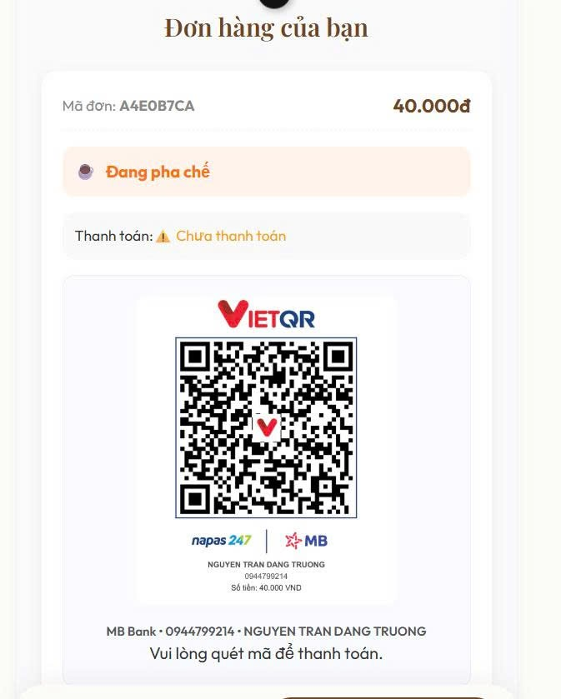
Test Case ID | Mô tả | Quy trình | Điều kiện tiên quyết | Kết quả mong đợi | Kết quả thực tế | Kết quả |  |  | Kết quả |  |  | Chú thích
 |  |  |  |  |  | Vòng 1 |  |  | Vòng 2
 |  |  |  |  |  | Trạng thái | Ngày kiểm tra | Người kiểm tra | Trạng thái | Ngày kiểm tra | Người kiểm tra
GUI_SHOW Thanh toán
GUI-TT01 | [Mã đơn] Label |  | Chọn phương thức thanh toán chuyển khoản | -Text : gray -Status : enable | -Text : gray -Status : enable | Passed | 2026-05-10 | Bình
GUI-TT02 | [Quét mã] Image |  | Chọn phương thức thanh toán chuyển khoản | -Background : black -Status : enable | -Background : black -Status : enable | Passed | 2026-05-10 | Bình
FUNCTION_SHOW Thanh toán
FUNC-TT01 | [Quét mã] Image | 1. Chọn phương thức thanh toán chuyển khoản 2. Quét mã QR | Chọn phương thức thanh toán chuyển khoản | Hệ thống hiển thị trạng thái đã thanh toán cùng với số tiền đã thanh toán và lời thông báo "Hoàn tất! Xin cảm ơn" | Hệ thống hiển thị trạng thái đã thanh toán cùng với số tiền đã thanh toán và lời thông báo "Hoàn tất! Xin cảm ơn" | Passed | 2026-05-10 | Bình

Theo dõi trạng thái đơn hàng
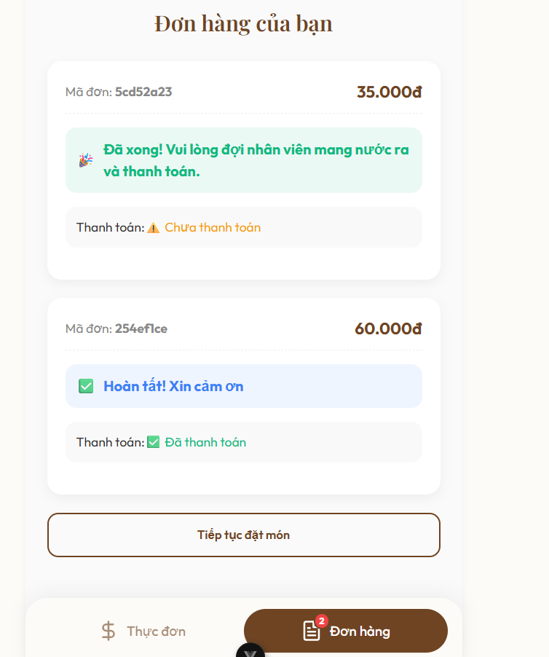
Project Name | NGHIÊN CỨU VÀ PHÁT TRIỂN NỀN TẢNG SỐ HÓA QUY TRÌNH PHỤC VỤ VÀ THANH TOÁN TRONG QUẢN LÝ QUÁN CAFE TÍCH HỢP AI HỖ TRỢ NGƯỜI QUẢN LÝ
Module Code | Theo dõi trạng thái đơn hàng
 | Hoàn thành | Lỗi | Chưa kiểm tra | Bị chặn | Tổng lần kiểm tra
Round 1 | 7 | 0 | 0 | 0 | 7
Round 2 | 7 | 0 | 0 | 0 | 7

Test Case ID | Mô tả | Quy trình | Điều kiện tiên quyết | Kết quả mong đợi | Kết quả thực tế | Kết quả |  |  |  |  |  | Chú thích
 |  |  |  |  |  | Vòng 1 |  |  | Vòng 2
 |  |  |  |  |  | Trạng thái | Ngày kiểm tra | Người kiểm tra | Trạng thái | Ngày kiểm tra | Người kiểm tra
GUI_SHOW Theo dõi trạng thái đơn hàng
GUI-TND01 | [Mã đơn] Label |  | Đã đặt đơn hàng thành công | Text : gray Status : enable | Text : gray Status : enable | Passed | 2026-05-11 | Quân
GUI-TND02 | [Đặt món ] Button |  | Đã đặt đơn hàng thành công | Text : brown Status : enable | Text : brown Status : enable | Passed | 2026-05-11 | Quân
GUI-TND03 | [Thực đơn ] Button |  | Đã đặt đơn hàng thành công | Text : brown Status : enable | Text : brown Status : enable | Passed | 2026-05-11 | Quân
GUI-TND04 | [Đơn hàng] Button |  | Đã đặt đơn hàng thành công | Text : white Status : enable | Text : white Status : enable | Passed | 2026-05-11 | Quân
FUNCTION_SHOW Theo dõi trạng thái đơn hàng
FUN-TTK01 | [Đặt món ] Button | Nhấn vào nút "Tiếp tục đặt món" | Đã đặt đơn hàng thành công | Hệ thống chuyển hướng người dùng quay trở lại màn hình "Thực đơn" (Menu món ăn) để tiếp tục chọn món | Hệ thống chuyển hướng người dùng quay trở lại màn hình "Thực đơn" (Menu món ăn) để tiếp tục chọn món | Passed | 2026-05-11 | Quân
FUN-TTK02 | [Thực đơn ] Button | Nhấn vào nút "Thực đơn" | Đã đặt đơn hàng thành công | Hệ thống hiển thị giao diện màn hình "Thực đơn" (Menu món ăn) để tiếp tục chọn món | Hệ thống hiển thị giao diện màn hình "Thực đơn" (Menu món ăn) để tiếp tục chọn món | Passed | 2026-05-11 | Quân
FUN-TTK03 | [Đơn hàng] Button | Nhấn vào nút "Đơn hàng" | Đã đặt đơn hàng thành công | Hể thống sẽ hiển thị giao diện tất cả đơn hàng mà người dùng đã đặt trước đó | Hể thống sẽ hiển thị giao diện tất cả đơn hàng mà người dùng đã đặt trước đó | Passed | 2026-05-11 | Quân

Đánh giá
Project Name | NGHIÊN CỨU VÀ PHÁT TRIỂN NỀN TẢNG SỐ HÓA QUY TRÌNH PHỤC VỤ VÀ THANH TOÁN TRONG QUẢN LÝ QUÁN CAFE TÍCH HỢP AI HỖ TRỢ NGƯỜI QUẢN LÝ
Module Code | Đánh giá
 | Hoàn thành | Lỗi | Chưa kiểm tra | Bị chặn | Tổng lần kiểm tra
Round 1 | 9 | 0 | 0 | 0 | 9
Round 2 | 9 | 0 | 0 | 0 | 9

 |  |  |  |  |  | 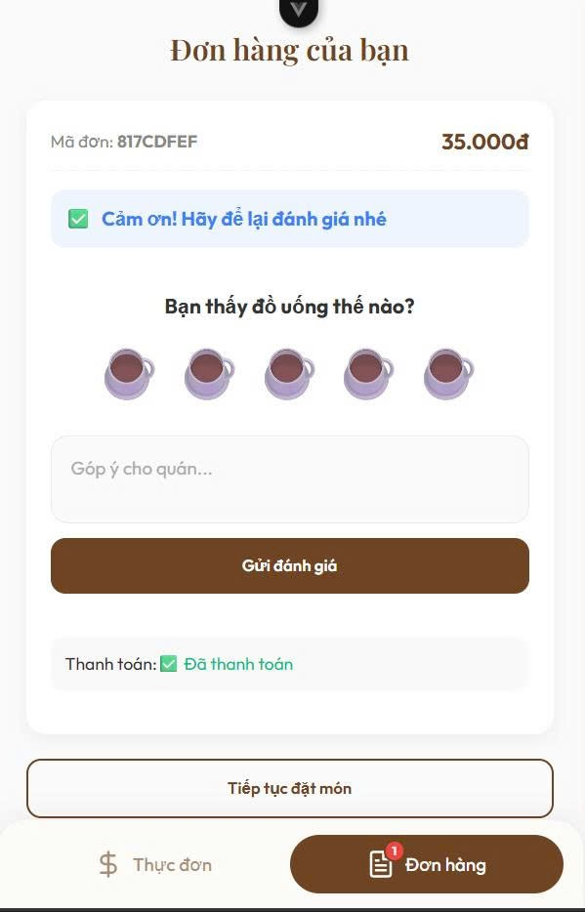
Test Case ID | Mô tả | Quy trình | Điều kiện tiên quyết | Kết quả mong đợi | Kết quả thực tế | Kết quả |  |  |  |  |  | Chú thích
 |  |  |  |  |  | Vòng 1 |  |  | Vòng 2
 |  |  |  |  |  | Trạng thái | Ngày kiểm tra | Người kiểm tra | Trạng thái | Ngày kiểm tra | Người kiểm tra
GUI_SHOW Đánh giá
GUI-ĐG01 | [Mã đơn] Label |  | Đã thanh toán thành công | - Text: Gray - Status: Enable | - Text: Gray - Status: Enable | Passed | 2026-05-11 | Trường | Passed
GUI-ĐG02 | [Đánh giá] Button |  | Đã thanh toán thành công | - Status : Enable | - Status : Enable | Passed | 2026-05-11 | Trường | Passed
GUI-ĐG03 | [Góp ý] Button |  | Đã thanh toán thành công | - Text: Gray - Status: Enable | - Text: Gray - Status: Enable | Passed | 2026-05-11 | Trường | Passed
GUI-ĐG04 | [Đặt món ] Button |  | Đã thanh toán thành công | - Text: Brown - Status: Enable | - Text: Brown - Status: Enable |  |  | Trường
GUI-ĐG05 | [Gửi đánh giá] Button |  | Đã thanh toán thành công | - Text: White - Status: Enable | - Text: White - Status: Enable | Passed | 2026-05-11 | Trường | Passed
FUNCTION_SHOW Đánh giá
FUN-ĐG01 | [Đánh giá] Button | Nhấn vào biểu tượng ly cà phê thứ 3 (từ trái sang) | Đã thanh toán thành công | Hệ thống ghi nhận mức đánh giá là 3/5 | Hệ thống ghi nhận mức đánh giá là 3/5 | Passed | 2026-05-11 | Trường | Passed
FUN-ĐG02 | [Góp ý] Button | 1. Nhấn vào ô "Góp ý cho quán...". 2. Nhập nội dung: "Anh chủ thân thiện, phục vụ tốt!". | Đã thanh toán thành công | Nội dung: "Anh chủ thân thiện, phục vụ tốt!" được hiển thị chính xác | Nội dung: "Anh chủ thân thiện, phục vụ tốt!" được hiển thị chính xác | Passed | 2026-05-11 | Trường | Passed
FUN-ĐG03 | [Đặt món ] Button | Nhấn vào nút "Tiếp tục đặt món" | Đã thanh toán thành công | Hệ thống chuyển hướng người dùng quay trở lại màn hình "Thực đơn" (Menu món ăn) để tiếp tục chọn món | Hệ thống chuyển hướng người dùng quay trở lại màn hình "Thực đơn" (Menu món ăn) để tiếp tục chọn món | Passed | 2026-05-11 | Trường | Passed
FUN-ĐG04 | [Gửi đánh giá] Button | 1. Nhấn vào biểu tượng ly cà phê thứ 3 (đánh giá 3/5). 2. Nhập nội dung hoặc bỏ trống TextBox "Góp ý cho quán...". 3. Nhấn button "Gửi đánh giá". | Đã thanh toán thành công | Hệ thống gửi đánh giá thành công cùng với nội dung text và sau đó hiển thị thông báo cảm ơn | Hệ thống gửi đánh giá thành công cùng với nội dung text và sau đó hiển thị thông báo cảm ơn | Passed | 2026-05-11 | Trường | Passed

